Regras
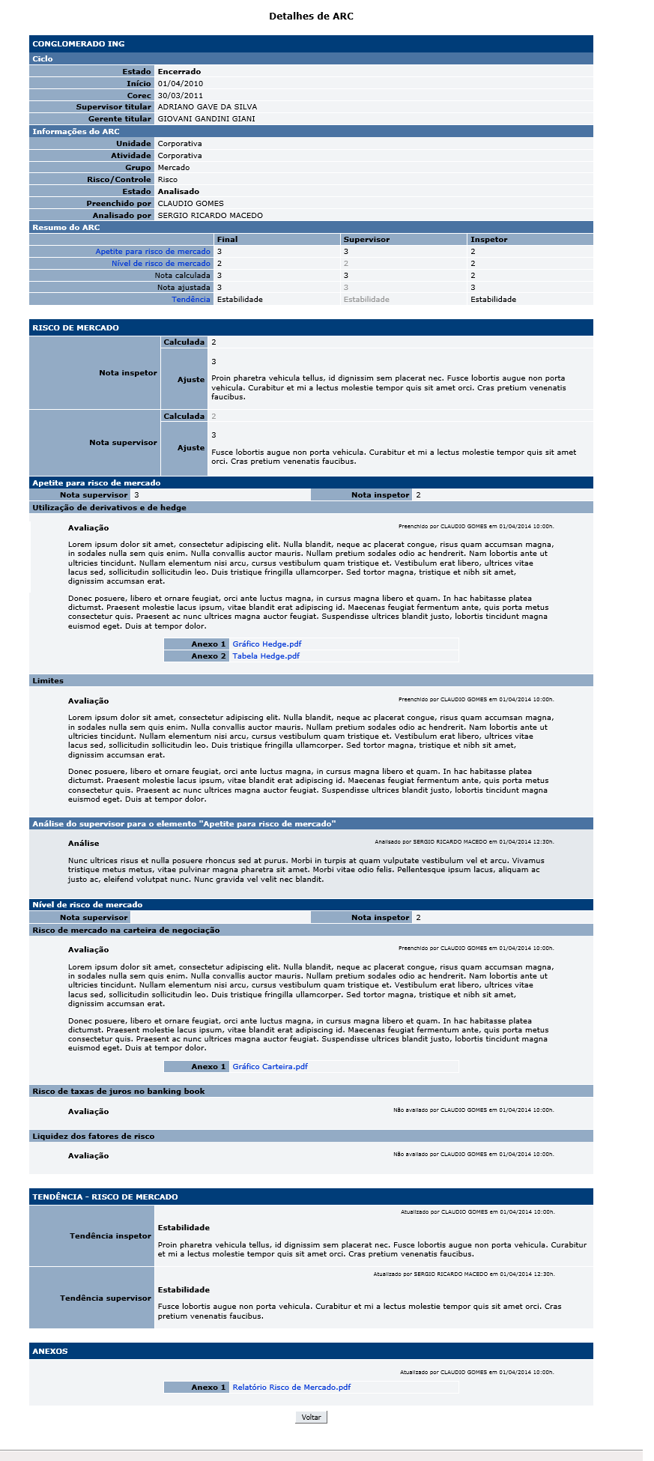
[APSFW0207] - Detalhes de ARC

Tela com título: | Detalhes de ARC
Trilha: | Início - Painel inspetor - Detalhes de ARC
Código de tela: | [APSFW0207]
Perfil de acesso: | Usuário com perfil
 |  | Inspetor
Seções: | Dados do ciclo
 | Informações do ARC
 | Resumo do ARC
 |  | Notas Final
 |  | Notas do Supervisor
 |  | Notas do Inspetor
 | ARC
 | Elementos do ARC
 | Itens a avaliar do elemento do ARC
 | Análise do ARC
 | Tendência do ARC
 | Anexos do ARC

Protótipo: | Ao lado.

Observação: | Os dados exibidos na tela correpondem aos dados da versão do ARC selecionada.

 | Seção com nome da ES e código da ES
 |  | Dados da Subseção Ciclo de supervisão
 |  | Nome | Objetivo | Observações
 |  | Estado | Estado do ciclo. Corresponde ao estado do ciclo. Domínio: 1 - Em andamento; 2 - corec; 3 - pós-corec; 4 - encerrado; 5 - excluído. | Não editável.
 |  | Início | Data do início do ciclo. | Não editável.
 |  | Corec | Se versão em andamento: Data prevista do corec. Caso contrário: Data que ocorreu o corec. | Corec se já houve corec. Ciclo encerrado, pós-corec ou corec. Data prevista para corec se ciclo em andamento
 |  | Supervisor titular | Supervisor titular | Não editável.
 |  | Gerente do supervisor | Gerente do supervisor | Não editável.
 |  | Dados da Subseção Informações do ARC
 |  | Nome | Objetivo | Observações
 |  | Unidade | Unidade do ARC. | Não exibir conteúdo se ARC for de atividade de negócio isolado ou de atividade corporativa.
 |  | Atividade | Atividade associada ao ARC
 |  | Grupo | Grupo do aRC
 |  | Risco/Controle | Indica se o ARC é de risco ou de controle
 |  | Preenchido por | Nome do último inspetor que preencheu o ARC.
 |  | Analisado por | Nome do último supervisor ou inspetor delegado que analisou o ARC.
 |  | Dados da Subeção Resumo do ARC
 |  | Nome | Objetivo | Observações
 |  | Uma linha para cada item a avaliar | Exibir o nome do item a avaliar seguido de sua nota. | Para cada item exibir uma coluna com as notas Final, Supervisor e Inspetor .
 |  | Nota do item a avalia - Final | Exibir a nota final do item a avaliar | Se o supervisor ou inspetor delegado não informaram nota na análise do ARC considerar a nota do inspetor na edição do ARC. Caso contrário considerar a nota do supervisor ou inspetor delegado na análise do ARC..
 |  | Nota do item a avalia - Supervisor | Exibir a nota do supervisor dada ao item a avaliar | Se o supervisor ou inspetor delegado não informaram nota na análise do ARC considerar a nota do inspetor na edição do ARC e sombrear. Caso contrário considerar a nota do supervisor ou inspetor delegado na análise do ARC e não sombrear.
 |  | Nota do item a avalia - Inspetor | Exibir a nota do inspetor dada ao item a avaliar | Nota informada pelo inspetor na edição do ARC.
 |  | Nota calculada do ARC - Final | Exibir a nota calculada do ARC final | Calculado de acordo com a RN da análise do ARC e edição do ARC. A nota calculada é a pior nota portanto o maior valor numérico.
 |  | Nota calculada do ARC - Supervisor | Exibir a nota calculada do ARC do supervisor | Calculado de acordo com a RN da análise do ARC e edição do ARC. A nota calculada é a pior nota portanto o maior valor numérico.
 |  | Nota calculada do ARC - Inspetor | Exibir a nota calculada do ARC do inspetor | Calculado de acordo com a RN da análise do ARC e edição do ARC. A nota calculada é a pior nota portanto o maior valor numérico.
 |  | Nota ajustada do ARC - Final | Nota ajustada do ARC final | Se o supervisor ou inspetor delegado não informaram nota na análise do ARC considerar a nota do inspetor na edição do ARC. Caso contrário considerar a nota do supervisor ou inspetor delegado na análise do ARC.
 |  | Nota ajustada do ARC - Supervisor | Nota ajustada do ARC do supervisor | Cadastrada na análise do ARC. Se o supervisor ou inspetor delegado não informaram nota na análise do ARC considerar a nota do inspetor na edição do ARC e sombrear. Caso contrário considerar a nota do supervisor ou inspetor delegado na análise do ARC.
 |  | Nota ajustada do ARC - Inspetor | Nota ajustada do ARC do inspetor | Cadastrada na edição do ARC.
 |  | Tendência do ARC - Final | Tendência do ARC | Se o supervisor ou inspetor delegado não informaram tendência na análise do ARC considerar a tendência informada pelo inspetor na edição do ARC. Caso contrário considerar a tedência informado pelo supervisor ou inspetor delegado na análise do ARC.
 |  | Tendência do ARC -Supervisor | Tendência do ARC | Cadastrada na análise do ARC. Se o supervisor ou inspetor delegado não informaram tendência na análise do ARC considerar a tendência informada pelo inspetor na edição do ARC e sombrear. Caso contrário considerar a tedência informado pelo supervisor ou inspetor delegado na análise do ARC.
 |  | Tendência do ARC - Inspetor | Tendência do ARC | Cadastrada na edição do ARC.
 |  | Comandos da Subeção Resumo do ARC
 |  | Nome | Objetivo | Observações
 |  | Link para os elementos do ARC | Acessar o elemento
 |  | Link para tendência do ARC | Acessar tendência do ARC
 | Dados da Seção do ARC - com o nome do ARC
 |  | Nome | Objetivo | Observações
 |  | Nota Inspetor - Calculada | Exibir a nota calculada do ARC. A partir da edição do ARC feita pelo inspetor. | Calculado de acordo com a RN da edição do ARC
 |  | Nota Inspetor - Ajustada | Nota ajustada do ARC. A partir da edição do ARC feita pelo inspetor. | Cadastrada na edição do ARC. Não é obrigatório
 |  | Nota Inspetor - Justificativa da Nota do ARC ajustada | Justificativa da Nota ajustada do ARC. A partir da edição do ARC feita pelo inspetor. | Cadastrada na edição do ARC. Obrigatório apenas se houver ajuste de nota.
 |  | Nota Supervisor - Calculada | Exibir a nota calculada do ARC. A partir da análise do ARC feita pelo supervisor ou inspetor delegado. | Calculado de acordo com a RN da análise do ARC
 |  | Nota Supervisor - Ajustada | Nota ajustada do ARC. A partir da análise do ARC feita pelo supervisor ou inspetor delegado | Cadastrada na análise do ARC. Não é obrigatório
 |  | Nota Supervisor - Justificativa da Nota do ARC ajustada | Justificativa da Nota ajustada do ARC. A partir da análise do ARC feita pelo supervisor ou inspetor delegado | Cadastrada na análise do ARC. Obrigatório apenas se houver ajuste de nota.
 |  | Uma subseção para cada elemento do ARC | Uma subseção para cada elemento do ARC | Parâmetro.
 |  | Dados da Subeção elementos do ARC - para cada elemento do ARC, apresenta o nome do elemento.
 |  | Nome | Objetivo | Observações
 |  | Nota do supervisor | Exibir a Nota do elemento do ARC informada pelo supervisor ou inspetor delegado. | Parâmetro.Cadastrada na análise do ARC. Não é obrigatório. Pode ser do tipo N/A
 |  | Nota do inspetor | Exibir a Nota do elemento do ARC informada pelo inspetor. | Parâmetro.Cadastrada na edição do ARC. Obrigatório. Pode ser do tipo N/A
 |  | Uma subseção para cada item a avaliar do elemento | Uma subseção para cada item a avaliar do elemento | Parâmetro.
 |  | Dados da Subeção itens a avaliar do elemento do ARC - para cada item a avaliar do elemento do ARC, apresenta o nome do item a avaliar do elemento.
 |  | Nome | Objetivo | Observações
 |  | Justifivativa do item a avaliar do elemento do ARC. | Justifivativa do item a avaliar do elemento do ARC. | Cadastrada na edição do ARC. Não obrigatória se nota = N/A Obrigatória pelo menos um caso contrário.
 |  | Usuário data e hora da atualização. | Exibir usuário data e hora da última atualização. | Se o inspetor preencheu a justificativa ou anexos, exibir mensagem: Preenchido por nome_do_usuário em data_e_hora. Caso contrário, exibir a mensagem: Não avaliado por nome_do_usuário em data_e_hora. Data_e_hora no formato dd/mm/aaaa hh:mmh.
 |  | Anexos do item a avaliar do elemento do ARC. | Anexos do item a avaliar do elemento do ARC. | Cadastrada na edição do ARC. Podem existir diversos anexos. Todos os anexos são PDF A4.
 |  | Comandos da Subeção itens a avaliar do elemento do ARC - para cada item a avaliar do elemento do ARC, apresenta o nome do item a avaliar do elemento.
 |  | Nome | Objetivo | Observações
 |  | Links para os Anexos do item a avaliar do elemento do ARC | Exibir os anexos do item a avaliar do elemento do ARC | Cadastrada na edição do ARC.
 |  | Dados da Subeção análise do elemento do ARC - para cada elemento do ARC, apresenta o nome Análise do supervisor para o elemento "nome_do_elemento".
 |  | Nome | Objetivo | Observações
 |  | Análise do elemento do ARC. | Análise do elemento do ARC informada pelo Supervisor ou inspetor delegado. | Cadastrada na análise do ARC.
 |  | Usuário data e hora da atualização. | Exibir usuário data e hora da última atualização. | Exibir mensagem Analisado por nome_do_usuário em data_e_hora. Data_e_hora no formato dd/mm/aaaa hh:mmh.

 | Dados da Seção Tendência do aRC
 |  | Nome | Objetivo | Observações
 |  | Tendência inspetor - Conceito da tendência | Conceito da tendência informado pelo inspetor na edição do ARC. | Parâmetro. Cadastrada na edição do ARC. Obrigatório.
 |  | Tendência inspetor - Justificativa da tendência | Justificativa da tendência informada pelo inspetor na edição do ARC. | Cadastrada na edição do ARC. Obrigatório.
 |  | Tendência inspetor - Usuário data e hora da atualização. | Exibir usuário data e hora da última atualização. | Exibir mensagem Atualizado por nome_do_usuário em data_e_hora. Data_e_hora no formato dd/mm/aaaa hh:mmh.
 |  | Tendência supervisor - Conceito da tendência | Conceito da tendência informado pelo supervisor ou inspetor na análise do ARC. | Parâmetro. Cadastrada na análise do ARC. Não obrigatório.
 |  | Tendência supervisor - Justificativa da tendência | Justificativa da tendência informada pelo supervisor ou inspetor na análise do ARC. | Cadastrada na análise do ARC. Não obrigatório.
 |  | Tendência supervisor - Usuário data e hora da atualização. | Exibir usuário data e hora da última atualização. | Se o supervisor preencheu a tendência, exibir mensagem: Atualizado por nome_do_usuário em data_e_hora. Data_e_hora no formato dd/mm/aaaa hh:mmh.

 | Dados da Seção Anexos do ARC
 |  | Nome | Objetivo | Observações
 |  | Anexos do ARC | Exibir os anexos do ARC informados pelo inspetor na edição do ARC. | Cadastrada na edição do ARC.
 |  | Usuário data e hora da atualização. | Exibir usuário data e hora da última atualização. | Exibir mensagem Atualizado por nome_do_usuário em data_e_hora. Data_e_hora no formato dd/mm/aaaa hh:mmh.
 |  | Comandos da Seção Anexos do ARC
 |  | Nome | Objetivo | Observações
 |  | Links para os Anexos do ARC | Exibir os anexos do ARC | Cadastrada na edição do ARC.

 |  | Comandos da tela
 |  | Nome | Objetivo | Observações
 |  | Voltar | Volta para tela anterior.

